상품제안서
이노젠 맥세이프 3in1 멀티 무선고속충전기(갤럭시+아이폰호환) | 상품코드: S45674

 |  |  |  |  |  |  | 02-713-8555 | www.synergygift.co.kr
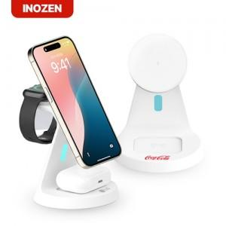 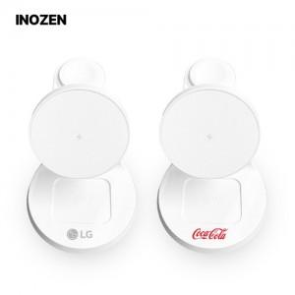

【상세/제작정보】

【인쇄/포장옵션】 | 실크, 레이저 / 포장지포장

【공급단가】 | 수량 | 20~ | 50~ | 300~ | 500~ | 1,000~
*VAT별도 | 단가 | 16,300원 | 15,300원 | 14,200원 | 13,900원 | 13,700원

【상품 URL】 | https://www.synergygift.co.kr:443/src/goods_detail.php?gdno=45674

